面试
Spring中的声明式事务
 | PROPAGATION_REQUIRD 如果有事务在运行，当前的方法就在这个事务内运行，否则，就启动一个新的事务，并在自己的事务内运行
 | PROPAGATION_REQUIRES_NEW 当前方法必须启动新事物，并在它自己的事务内运行，如果有事务正在运行，应该将它挂起
 | PROPAGATION_SUPPORTS 如果有事务在运行，当前的方法就在这个事务内运行，否则它可以不运行在事务中
 | PROPAGATION_NOT_SUPPORTED 当前方法不应该运行在事务中，如果有运行的事务，将它挂起。
 | PROPAGATION_MANDATORY（强制，抛异常） 当前方法必须运行在事物内部，如果没有正在运行的事务，就抛出异常。
 | PROPAGATION_NEVER（强制不，抛异常） 当前的方法不应该运行在事务中，如果有运行事务，就抛出异常。
 | PROPAGATION_NESTED（嵌套） 如果有事务在运行，当前的方法就应该在这个事务的嵌套事务内运行，否则就启动一个新的事务，并在它自己的事务内运行

Spring事务隔离级别
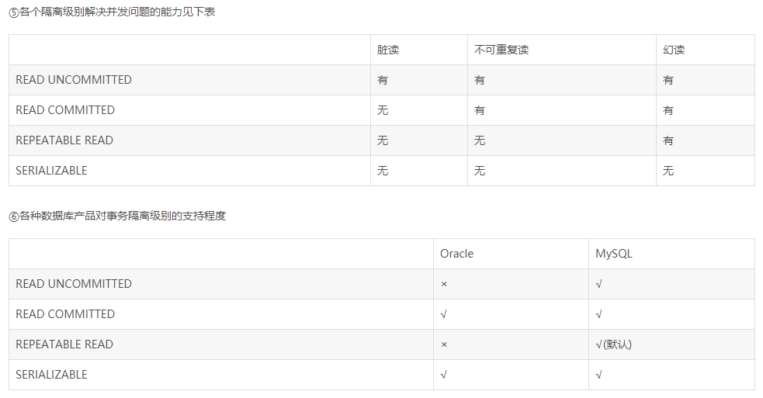

 | 脏读（读取未提交数据）
 | A事务读取B事务尚未提交的数据，此时如果B事务发生错误并执行回滚操作，那么A事务读取到的数据就是脏数据。

 | 不可重复读（前后多次读取，数据内容不一致）

 | 幻读（前后多次读取，数据总量不一致）
 | 事务A在执行读取操作，需要两次统计数据的总量，前一次查询数据总量后，
 |  | 此时事务B执行了新增数据的操作并提交后，这个时候事务A读取的数据总量和之前统计的不一样，就像产生了幻觉一样，平白无故的多了几条数据
 |  | 就好象发生了幻觉一样.一般解决幻读的方法是增加范围锁RangeS，锁定检索范围为只读，这样就避免了幻读。

Spring的AOP实现原理
 | 动态代理

什么时候使用cglib，什么时候使用动态代理
 | 如果被代理的目标对象实现了至少一个接口，则会使用JDK动态代理。所有该目标类型实现的接口都将被代理。若该目标对象没有实现任何接口，则创建一个CGLIB代理。

JDK动态代理
 | JDK代理是不需要第三方库支持，只需要JDK环境就可以进行代理
 | 实现InvocationHandler
 | 使用Proxy.newProxyInstance产生代理对象
 | 被代理的对象必须要实现接口

 | 基于Java的反射机制实现的
 | 主要涉及到java.lang.reflect包中的Proxy和InvocationHandler。
 | InvocationHandler是一个接口，通过实现这个接口定义一个横切的逻辑！然后通过反射机制调用目标类的方法
 |  | ，这样就能动态的把非业务逻辑和业务逻辑动态的拼接在一起！

 | proxy则利用InvocationHandler创建代理实例，来间接的调用代理的方法！
 | 如果被代理的目标对象实现了至少一个接口，否则只能使用Cglib
Cglib
 | CGLib必须依赖于CGLib的类库，但是它需要类来实现任何接口代理的是指定的类生成一个子类，
 | CGLib实现动态代理，完全不受代理类必须实现接口的限制，而且CGLib底层采用ASM（java字节码操纵框架,它能被用来动态生成类）字节码生成框架，
 |  | 使用字节码技术生成代理类，比使用Java反射效率要高。
 | 唯一需要注意的是，CGLib不能对声明为final的方法进行代理，因为CGLib原理是动态生成被代理类的子类。

注解分类：
 | 用于创建对象的
 |  | 他们的作用就和在XML配置文件中编写一个<bean>标签实现的功能是一样的
 |  | Component:
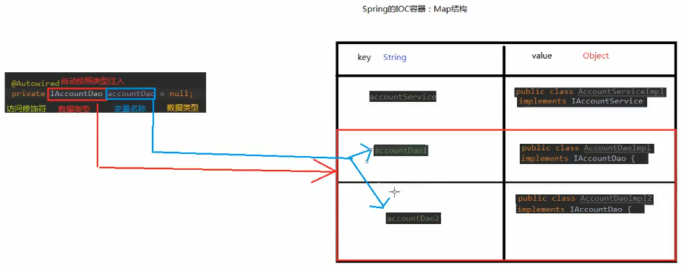
 |  |  | 作用：用于把当前类对象存入spring容器中
 |  |  | 属性：
 |  |  |  | value：用于指定bean的id。当我们不写时，它的默认值是当前类名，且首字母改小写。
 |  | Controller：一般用在表现层
 |  | Service：一般用在业务层
 |  | Repository：一般用在持久层
 |  | 以上三个注解他们的作用和属性与Component是一模一样。
 |  | 他们三个是spring框架为我们提供明确的三层使用的注解，使我们的三层对象更加清晰

 | 用于注入数据的
 |  | 他们的作用就和在xml配置文件中的bean标签中写一个<property>标签的作用是一样的
 |  | Autowired:
 |  |  | 作用：自动按照类型注入。只要容器中有唯一的一个bean对象类型和要注入的变量类型匹配，就可以注入成功
 |  |  |  | 如果ioc容器中没有任何bean的类型和要注入的变量类型匹配，则报错。
 |  |  |  | 如果Ioc容器中有多个类型匹配时：根据定义的变量名来定位，或者通过Qualifier组合查找
 |  |  | 出现位置：
 |  |  |  | 可以是变量上，也可以是方法上
 |  |  | 细节：
 |  |  |  | 在使用注解注入时，set方法就不是必须的了。

 |  | Qualifier:必须配合Autowired一起使用，场景是如果有多个想通的类型可以通过Qualifier指定某个名字来定位bean
 |  |  | 作用：在按照类中注入的基础之上再按照名称注入。它在给类成员注入时不能单独使用。但是在给方法参数注入时可以
 |  |  | 属性：
 |  |  |  | value：用于指定注入bean的id。

 |  | Resource，如果不想使用Autowired和Qualifier组合，可以使用这个
 |  |  | 作用：直接按照bean的id注入。它可以独立使用
 |  |  | 属性：
 |  |  |  | name：用于指定bean的id。
 |  | 以上三个注入都只能注入其他bean类型的数据，而基本类型和String类型无法使用上述注解实现。
 |  | 另外，集合类型的注入只能通过XML来实现。

 |  | Value
 |  |  | 作用：用于注入基本类型和String类型的数据
 |  |  | 属性：
 |  |  |  | value：用于指定数据的值。它可以使用spring中SpEL(也就是spring的el表达式）
 |  |  |  |  | SpEL的写法：${表达式}

 | 用于改变作用范围的
 |  | 他们的作用就和在bean标签中使用scope属性实现的功能是一样的
 |  | Scope
 |  |  | 作用：用于指定bean的作用范围
 |  |  | 属性：
 |  |  |  | value：指定范围的取值。常用取值：singleton prototype

 | 和生命周期相关 了解
 |  | 他们的作用就和在bean标签中使用init-method和destroy-methode的作用是一样的
 |  | PreDestroy
 |  |  | 作用：用于指定销毁方法
 |  | PostConstruct
 |  |  | 作用：用于指定初始化方法

@RunWith
 | RunWith就是一个运行器
 | RunWith(SpringJUnit4ClassRunner.class),让测试运行于Spring测试环境

@ContextConfiguration
 | 使用注解引入多个配置文件
 | 单个文件：
 |  | ContextConfiguration(Locations="../applicationContext.xml")
 |  | ContextConfiguration(classes = SimpleConfiguration.class)
 | 多个文件：
 |  | ContextConfiguration(locations = { "classpath*:/spring1.xml", "classpath*:/spring2.xml" })

context:component-scan
 | 告知spring在创建容器时要扫描的包，配置所需要的标签不是在beans的约束中，而是一个名称为context名称空间和约束中

ClassPathXmlApplicationContext
 | 加载指定的xml文件，实例化文件中配置的bean

@Bean
 | 作用：用于把当前方法的返回值作为bean对象存入spring的ioc容器中
 | 属性:
 |  | name（key）:用于指定bean的id。当不写时，默认值是当前方法的名称

@Configuration
 | 作用：指定当前类是一个配置类
 | 细节：当配置类作为AnnotationConfigApplicationContext对象创建的参数时，该注解可以不写。

@Import
 | 作用：用于导入其他的配置类
 | value：用于指定其他配置类的字节码。
 |  | 当我们使用Import的注解之后，有Import注解的类就父配置类，而导入的都是子配置类

@PropertySource
 | 作用：用于指定properties文件的位置
 | 属性：
 |  | value：指定文件的名称和路径。
 |  |  | 关键字：classpath，表示类路径下

@PostConstruct
 | 被@PostConstruct修饰的方法会在服务器加载Servlet的时候运行，并且只会被服务器调用一次，类似于Serclet的inti()方法。
 | 被@PostConstruct修饰的方法会在构造函数之后，init()方法之前运行。
 | 比如事务管理的方法类
@PreConstruct
 | 被@PreConstruct修饰的方法会在服务器卸载Servlet的时候运行，并且只会被服务器调用一次，类似于Servlet的destroy()方法。
 | 被@PreConstruct修饰的方法会在destroy()方法之后运行，在Servlet被彻底卸载之前。

写一个转账的服务，通过ThreadLocal，实现事务处理

Spring中DataSource里的setAutoCommit
 | 自动或手动提交设置setAutoCommit(false)
 | true：如果连接处于自动提交模式，所有sql语句将作为个人执行和提交
 | false：否则将sql语句分组为通过调用 commit 或 rollback 其中一个终止

动态代理相关
 | 实现接口的类没有实现任何接口的时候，不允许动态代理，否则会报没有代理类的错误
 | 特点：字节码随用随创建，随用随加载
 | 作用：不修改源码的基础上对方法增强
 | 分类： | 基于接口的动态代理
 |  | 基于子类的动态代理
 | 基于接口的动态代理：
 |  | 涉及的类：Proxy
 |  | 提供者：JDK
 | 如何创建代理对象：
 |  | 使用Proxy类中的newProxyInstance方法
 | 创建代理对象的要求：
 |  | 被代理类至少实现一个接口，如果没有则不能使用
 | newProxyInstance方法的参数：
 |  | ClassLoader：类加载器，它是用于加载代理对象字节码的。和被代理对象使用相同的类加载器。固定写法
 |  | Class[]：字节码数组，它是用于让代理对象和被代理对象有相同的方法。固定写法
 |  | InvocationHandler：用于提供增强的代码，它是让我们写如何代理。我们一般都是写一个接口的实现类，通常情况下都是匿名内部类
 |  |  | 参数： | proxy 代理对象的引用
 |  |  |  | method 当前执行的方法
 |  |  |  | args 当前执行方法所需要的参数

Cglib | 代理一个普通的java类，不需要实现任何接口
 | 要求用第三方jar包，asm的jar包

AOP配置 | 作用：在程序运行期间，不修改源码对已有方法进行增强

依赖注入： Dependency Injection

Junit单元测试
 | 1、导入spring整合junit的jar
 | 2、使用Junit提供的一个注解把原有的main方法替换了，替换成spring提供的 @Runwith
 | 3、告知spring的运行器，spring和ioc创建是基于xml还是注解的，并且说明位置 @ContextConfiguration
 |  | a) locations：指定xml文件的位置，加上classpath关键字，表示在类路径下
 |  | b) classes：指定注解类所在地位置

